总结
创建一个含有子查询的视图时，报以下错误：
 | 错误代码： 1349
 | View's SELECT contains a subquery in the FROM clause
 | 原因：mysql不支持子查询，现解决办法就是把子查询分成多个视图，然后再把其它视图当表一样关联查询。

 | 不能使用“--注释”
 | 输入(in)、输出参数(out)在最前面
 | 不能批量声明变量，只能一个一个声明。
 | SQL中变量赋值不能使用=号，只能使用 select xx into 变量名 from table
 | 每个语句必须加分号表示结束。

 | 在Mysql 数据库中存在两种字符串连接操作.具体操作如下
 | 一. 语法:
 | 1. CONCAT(string1,string2,…) 说明 : string1,string2代表字符串,concat函数在连接字符串的时候，只要其中一个是NULL,那么将返回NULL
 | 2. CONCAT_WS(separator,str1,str2,...)
 | 说明 : string1,string2代表字符串,concat_ws 代表 concat with separator,第一个参数是其它参数的分隔符。分隔符的位置放在要连接的两个字符串之间。分隔符可以是一个字符串，也可以是其它参数。如果分隔符为 NULL，则结果为 NULL。函数会忽略任何分隔符参数后的 NULL 值。

 | if xx then
 | begin
 | end;
 | else
 | begin
 | end;
 | end if;

C# 一段程序如下，执行出错，错误信息是 “Parameter '@rowNum' must be defined”
 | 但是直接在 mySql workbatch 中运行是正确的！！ 原因和在？ 搜索一下，看到老外的网站说
 | 连接串要加上 ： “Allow User Variables=True”, 再试验一次，发现可以了！！

 | string mySqlConnString = @"Database=testDB ; User Id = root; Password =password;Data source=10.10.10.107;Allow User Variables=True;";
 | MySql.Data.MySqlClient.MySqlConnection mySqlConn = new MySql.Data.MySqlClient.MySqlConnection();
 | mySqlConn.ConnectionString = mySqlConnString;
 | mySqlConn.Open();

 | MySql.Data.MySqlClient.MySqlCommand mySqlCmd = new MySql.Data.MySqlClient.MySqlCommand();
 | //declare @rowNumber as integer;
 | mySqlCmd.Connection = mySqlConn;
 | mySqlCmd.CommandText = "set @rowNum:=0; create temporary table T_729540255 as ( Select @rowNum:=ifnull(@rowNum,0)+1 as Temp_id, A.employee_id,A.employee_no From employee A)";
 | mySqlCmd.ExecuteNonQuery();

Windows10下解压MariaDB后，直接运行mysqld.exe后，在WinForm程序保存时中文成乱码问题：
 | 首先查看下MariaDB的默认编码格式：
 | SHOW VARIABLES LIKE 'character_set%';

 | MariaDB [lhc]> show variables like "character_set_%"
 | -> ;
 | +--------------------------+----------------------------+
 | | Variable_name | Value |
 | +--------------------------+----------------------------+
 | | character_set_client | utf8 |
 | | character_set_connection | latin1 |
 | | character_set_database | latin1 |
 | | character_set_filesystem | binary |
 | | character_set_results | utf8 |
 | | character_set_server | latin1 |
 | | character_set_system | utf8 |
 | | character_sets_dir | /usr/share/mysql/charsets/ |
 | +--------------------------+----------------------------+

 | 发现上面的数据库的字符编码不是为utf8
 | 解决方法一：执行以下SQL
 | SET GLOBAL character_set_client = utf8;
 | SET GLOBAL character_set_connection = utf8;
 | SET GLOBAL character_set_database = utf8;
 | SET GLOBAL character_set_results = utf8;
 | SET GLOBAL character_set_server = utf8;

 | 方法二：
 | 1、在MariaDB根目录，选择一个合适内存配置的ini文件复制后另存为my.ini。
 | 2、然后修改内容如下：
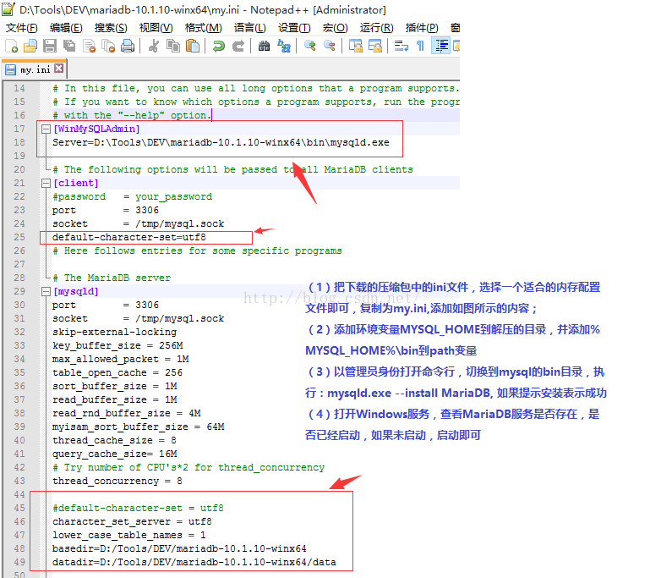

 | 3、以该配置文件启动数据库服务，即在命令行中执行（可将其保存为bat文件，然后双击即可）：
 | mysqld.exe --defaults-file=E:\03_开发工具\30_数据库\03_MySql\安装包\mariadb-10.2.13-winx64\my.ini --standalone

一、连接MySql的工具：
 | SQLyog

二、创建表语句中，默认值不能为函数。
 | 多个创建语句中以分号分隔即可，不像SqlServer还要加GO。
 | 创建的表名\列名可在两边加上“`”符号。

问题
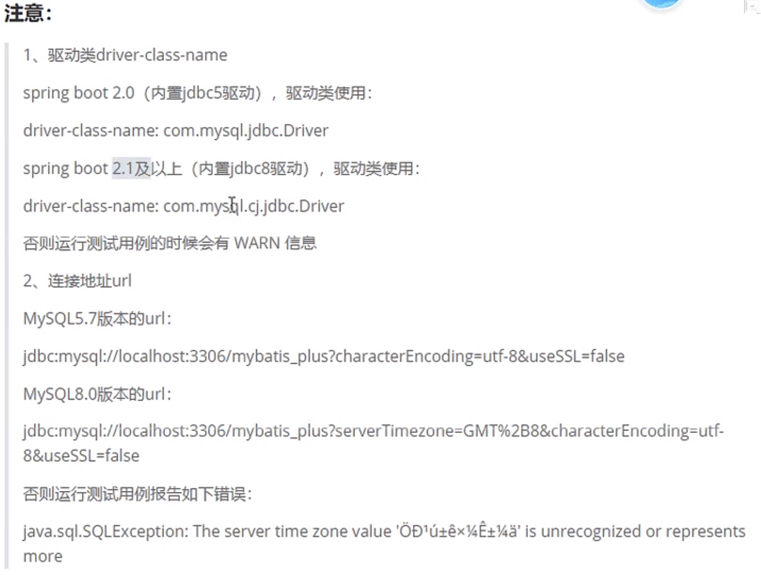
关于驱动和MySql连接字符串：

